会員ファイル
画面仕様書 |  |  | システム名称 |  |  | 在庫管理システム |  |  |  | 作成日
 |  |  |  |  |  |  |  |  |  | 2014-09-15
名称 | 会員マスター画面 |  | No |  |  | 5.0 |  |  |  | 作成者
 |  |  |  |  |  |  |  |  |  | 神戸 四郎
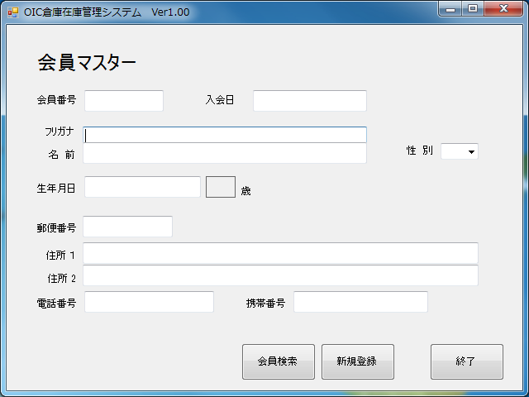
 |  |  |  |  |  |  | 画面詳細

 |  |  |  |  |  |  | フォーム名 |  | F_MEMBER

 |  |  |  |  |  |  | 画面サイズ |  | 640x480

 |  |  |  |  |  |  | 背景色 |  | 規定値

 |  |  |  |  |  |  | 文字種類 |  | MS ゴシック

 |  |  |  |  |  |  | 文字サイズ |  | 12

 |  |  |  |  |  |  | 文字色 |  | 黒

21
 |  |  |  |  |  |  | 注意事項
23
24
25
22
26
27
28

項目番号 | 名称 | 使用コントロール | Caption | 初期値 | 必須入力 | TAB順 | 桁制限 | その他
1 | lbl_TopTitle | label | 会員マスター |  |  | - |  | フォントサイズ１８．Bold
2 | lbl_ID | label | 会員番号 |  |  | -
3 | txt_ID | textbox |  |  | ○ | 1 | 8
4 | lbl_ADMISSIONDAY | label | 入会日 |  |  | -
5 | txt_ADMISSIONDAY | textbox |  | 今日の日付 | ○ | 2 | 10 | yyyy/mm/dd形式で入力。数字と/以外は入力不可
6 | lbl_KANA | label | フリガナ |  |  | -
7 | txt_KANA | textbox |  |  | ○ | 3 | 20 | 全角カタカナとアルファベット以外は入力不可
8 | lbl_NAME | label | 名 前 |  |  | -
9 | txt_NAME | textbox |  |  | ○ | 4 | 20
10 | lbl_SEX | label | 性 別 |  |  | -
11 | cmb_SEX | combobox |  | 男 | ○ | 5 |  | 男と女以外は選択不可
12 | lbl_BIRTH | label | 生年月日 |  |  | -
13 | txt_BIRTH | textbox |  |  | ○ | - | 10 | yyyy/mm/dd形式で入力。数字と/以外は入力不可
14 | lbl_OLD | label |  | 計算できれば計算 |  | - |  | txt_BIRTHのTextChanged時に今日の日付と比較し計算
15 | lbl_OLDINDEX | label | 歳 |  |  | -
16 | lbl_POSTAL | label | 郵便番号 |  |  | -
17 | txt_POSTAL | textbox |  |  | ○ | 6 | 8 | nnn-nnnn形式で入力。数字と-以外は不可
18 | lbl_ADDRESS1 | label | 住所 １ |  |  | -
19 | txt_ADDRESS1 | textbox |  |  | ○ | 7 | 50
20 | lbl_ADDRESS2 | label | 住所 ２ |  |  | -
21 | txt_ADDRESS2 | textbox |  |  |  | 8 | 50
22 | lbl_TEL | label | 電話番号 |  |  | -
23 | txt_TEL | textbox |  |  |  | 9 | 12 | nn-nnnn-nnnn等-を入れる。数字と-以外は不可。
24 | lbl_MOBILE | label | 携帯番号 |  |  | 10
25 | txt_MOBILE | textbox |  |  |  | 11 | 12 | nn-nnnn-nnnn等-を入れる。数字と-以外は不可。
26 | btn_FIND | button |  |  |  | 11 |  | F_MEMBERFINDフォームを開く
27 | btn_NEWREG | button |  |  |  | 11 |  | F_MEMBERREGフォームを開く
28 | btn_exit | button |  |  |  | 11 |  | 開いたフォームに戻る
29
30

その他

1 | メニュー画面より呼び出される。
2 | 新規登録ボタンをクリックすると，「F_MEMBERREG」フォームを開き，自画面は閉じる
3 | 検索ボタンをクリックすると，「F_MENBERFIND」フォームを開き，自画面は閉じる

4 | 終了ボタンクリック時処理
 | ・変更があった場合
 |  | 変更がありますが，更新しますか？とメッセージボックスを出す。「はい」なら更新，「いいえ」なら更新しないで終了する
 | ・変更がなかった場合
 |  | 何も言わずに終了する。

5 | 年齢計算はフォームを開いたときのコンピュータの現在時刻と生年月日を引き算することで求める。閏年が生年月日の場合2月28日生まれとして計算する

Sheet1
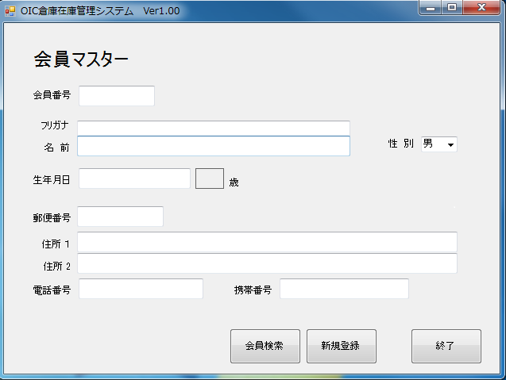
画面仕様書 |  | 業務名 | OIC倉庫在庫管理システム | 備考 | 作成日
 |  |  |  |  | 2014-09-01
名称 | 顧客登録画面 | ID | TBL_MEMBER |  | 作成者
 |  |  |  |  | 櫻井 健一

